Hoja1
NIT: 901515037-1 | SOLUCIONES INDUSTRIALES RP INGENIERIA

COSTOS DE MATERIALES Y SERVICIOS PARA COTIZACIONES
Descripción | cantidad | U medida | Valor unitario/proveedor 1 Faimco | Valor unitario/proveedor 2MANGUERAS Y ACOPLAMIENTOS INDUSTRIALES LTDA. | Valor unitario/proveedor 3 | costo de soluciones RP ingenieria | valor de servicio grafado | Valor transporte | Valor mano de obra x 2 horas | Total | SALARIO | DIAS | HORAS
MANGUERA R2 STRONG 1/4 | 2 | m | $ 8,900 | $ 9,200 | $ 7,840 | $ 13,350 | $ 25,000 | $ 30,000 | $ 40,000 | $ 121,700 | $ 3,000,000 | $ 26 | $ 8
MANGUERA R2 STRONG 3/8 | 30 | m | $ 16,700 | $ 11,500 | $ 10,800 | $ 25,050 | $ 25,000 | $ 30,000 | $ 40,000 | $ 821,500
MANGUERA R2 STRONG 1/2 | 30 | m | $ 17,111 | $ 12,800 | $ 12,000 | $ 25,667 | $ 25,000 | $ 30,000 | $ 40,000 | $ 839,995
CAPSULA R2 1/4 | 1 | Und. | $ 1,734 | $ 1,800 | $ 976 | $ 2,601 | $ 25,000 | $ 30,000 | $ 40,000 | $ 72,601
CAPSULA R2 3/8 | 1 | Und. | $ 1,981 | $ 2,150 | $ 1,216 | $ 2,972 | $ 25,000 | $ 30,000 | $ 40,000 | $ 72,972
CAPSULA R2 1/2 | 1 | Und. | $ 2,229 | $ 3,600 | $ 1,624 | $ 3,344 | $ 25,000 | $ 30,000 | $ 40,000 | $ 73,344 |  |  | 115384.61538
MAN R2 ALFAGOMMA 1/4 | 20 | m | $ 19,600 | $ 16,000 | $ 12,720 | $ 29,400 | $ 25,000 | $ 30,000 | $ 40,000 | $ 658,000 |  |  | $ 14,423
MAN R2 ALFAGOMMA 3/8 | 20 | m | $ 23,375 | $ 18,000 | $ 14,880 | $ 35,063 | $ 25,000 | $ 30,000 | $ 40,000 | $ 771,250 |  |  | $ 18,029
MAN R2 ALFAGOMMA 1/2 | 40 | m | $ 25,338 | $ 21,000 | $ 16,000 | $ 38,007 | $ 25,000 | $ 30,000 | $ 40,000 | $ 1,590,280
HEMBRA R2 JIC 1/4 X 7/16 | 2 | Und. | $ 2,917 | $ 2,600 | $ 2,120 | $ 4,376 | $ 25,000 | $ 30,000 | $ 40,000 | $ 78,751
HEMBRA R2 JIC 1/4 X 9/16 | 2 | Und. | $ 3,888 | $ 3,000 | $ 2,360 | $ 5,832 | $ 25,000 | $ 30,000 | $ 40,000 | $ 81,664
HEMBRA R2 JIC 3/8 X 9/16 | 2 | Und. | $ 3,617 | $ 3,150 | $ 2,600 | $ 5,426 | $ 25,000 | $ 30,000 | $ 40,000 | $ 80,851
HEMBRA R2 JIC 3/8 X 3/4 | 2 | Und. | $ 5,313 | $ 4,500 | $ 3,600 | $ 7,970 | $ 25,000 | $ 30,000 | $ 40,000 | $ 85,939
HEMBRA R2 JIC 1/2 X 3/4 | 2 | Und. | $ 5,712 | $ 4,600 | $ 3,600 | $ 8,568 | $ 25,000 | $ 30,000 | $ 40,000 | $ 87,136 | $ 158,612
HEMBRA R2 JIC 1/2 X 7/8 | 2 | Und. | $ 5,880 | $ 4,800 | $ 4,160 | $ 8,820 | $ 25,000 | $ 30,000 | $ 40,000 | $ 87,640
HEMBRA R2 NPS 1/4 X 1/4 | 2 | Und. | $ 3,445 | $ - | $ 2,400 | $ 5,168 | $ 25,000 | $ 30,000 | $ 40,000 | $ 80,335
HEMBRA R2 NPS 1/4 X 3/8 | 2 | Und. | $ 4,541 | $ - | $ 3,040 | $ 6,812 | $ 25,000 | $ 30,000 | $ 40,000 | $ 83,623
HEMBRA R2 NPS 3/8 X 3/8 | 2 | Und. | $ 3,846 | $ - | $ 3,040 | $ 5,769 | $ 25,000 | $ 30,000 | $ 40,000 | $ 81,538
HEMBRA R2 NPS 3/8 X 1/2 | 2 | Und. | $ 7,229 | $ - | $ 3,760 | $ 10,844 | $ 25,000 | $ 30,000 | $ 40,000 | $ 91,687
HEMBRA R2 NPS 1/2 X 1/2 | 2 | Und. | $ 5,858 | $ - | $ 3,760 | $ 8,787 | $ 25,000 | $ 30,000 | $ 40,000 | $ 87,574
HEMBRA R2 ORSF 1/4 X 9/16 | 2 | Und. | $ 3,402 | $ - | $ 2,800 | $ 5,103 | $ 25,000 | $ 30,000 | $ 40,000 | $ 80,206
HEMBRA R2 ORSF 1/4 X 11/16 | 2 | Und. | $ 4,618 | $ - | $ 3,040 | $ 6,927 | $ 25,000 | $ 30,000 | $ 40,000 | $ 83,854
HEMBRA R2 ORSF 3/8 X 11/16 | 2 | Und. | $ 4,618 | $ - | $ 3,120 | $ 6,927 | $ 25,000 | $ 30,000 | $ 40,000 | $ 83,854
HEMBRA R2 ORSF 3/8 X 13/16 | 2 | Und. | $ 5,711 | $ - | $ 4,000 | $ 8,567 | $ 25,000 | $ 30,000 | $ 40,000 | $ 87,133
HEMBRA R2 ORSF 1/2 X 13/16 | 2 | Und. | $ 5,711 | $ - | $ 3,920 | $ 8,567 | $ 25,000 | $ 30,000 | $ 40,000 | $ 87,133

 |  |  |  | $ 27,033

 |  |  |  |  |  |  |  | Subtotal |  | $ 6,370,559
 |  |  |  |  |  |  |  | IVA |  | $ 1,210,406
 |  |  |  |  |  |  |  | TOTAL |  | $ 7,580,965

bombas,instalacion,mtto, asesor
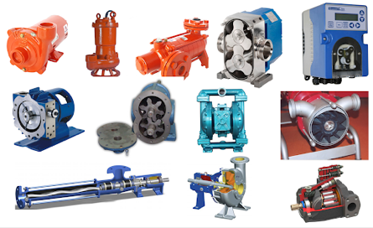
https://www.hyco.com.co/bombas |  | https://irp-cdn.multiscreensite.com/fa284165/files/uploaded/brochure_catalogo_hyco_sas_201925_anos.pdf
TIPOS DE BOMBAS | MARCAS | BOMBAS
BOMBA DE ENGRANE SERIES L2 | EATON | ENGRANES | PALETAS | PISTONES
BOMBA DE ENGRANE SERIES L2 | VICKERS | Sencillas | Sencillas | Caudales desde 5 GPM. Presiones hasta 10.000 PSI.
BOMBA DE ENGRANE DOBLE GRUPO 3+2 | CHARLYNIN | Dobles | Dobles | Diferentes opciones de control
BOMBA DE ENGRANE DOBLE GRUPO 2+2 | HYDROKRAFT | Triples | Triples
BOMBA DE ENGRANE DOBLE GRUPO 2+1 | AIRFLEX | Caudales desde 0,4 GPM hasta 58 GPM a 1200 RPM | Caudales desde 1 GPM hasta 60 GPM a 1200 RPM
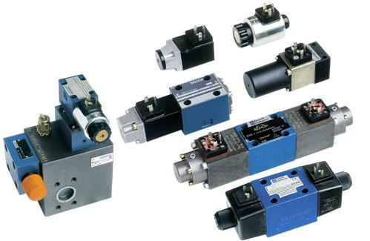
BOMBA DE ENGRANE DOBLE GRUPO 1+1 | STAUFF | Presiones maximas hasta 4200 PSI | Presiones maximas hasta 4250 PSI
BOMBAS DE ENGRANE SENCILLA X3P | ACCUMULATORS INC | VALVULAS
BOMBAS DE ENGRANES P350 | THERMAL TRANSFER PRODUCTS | DIRECCIONALES | PRESION | FLUJO | PROPORCIONALES Y SERVOVALVULAS
BOMBAS DE PALETAS SENCILLA V10 | VIVOIL | Accionamiento eléctrico, manual, leva, aire, etc. | Montajes para tuberia o manifold, presiones hasta 6.000 PSI | Montaje en linea o Manifold | Control de presión, flujo y dirección, tarjetas electronicas de control.
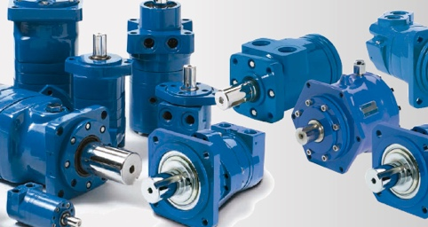
BOMBAS DE PALETAS MODELOS DOBLES V2010 | INTERFLUID | MOTORES HIDRAULICOS Y NEUMATICOS
BOMBAS PISTONES PVQ10/PVB5 "N" | FOX | Tipo alto torque-baja velocidad
BOMBAS PISTONES PVM98 |  | Tipo alta velocidad-bajo torque
BOMBAS PISTONES PVM131 |  | Engranes - Gerotor - Paletas - Pistones.
BOMBAS PISTONES PVH98 |  | CILINDROS HIDRAULICOS Y NEUMATICOS
BOMBAS PISTONES PVH131 |  | Tipo tirantes
BOMBAS PISTONES PVM74 |  | Tipo soldados
BOMBAS PISTONES PVM57 |  | Cilindros telescopicos
BOMBAS PISTONES PVH57 |  | Presiones hasta 3.000 PSI
BOMBAS PISTONES PVM45 ¨C¨ |  | CAMISAS HIDRAULICAS Y VASTAGOS CROMADOS
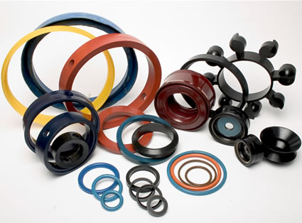
BOMBAS PISTONES PVB20 ¨C¨ |  | Vastagos en pulgadas y milímetros
BOMBAS PISTONES PVE21 |  | SELLOS PARA CILINDROS
BOMBAS PISTONES PVE19 |  | O'rings
BOMBAS PISTONES PVQ40 |  | V-packing
BOMBAS PISTONES PVQ32/PVB15 ¨N¨ |  | Polipaks
BOMBAS PISTONES PVQ20/PVB10 ¨N¨ |  | Winpers
BOMBAS DE PALETAS MODELOS DOBLES 4535VQ |  | Guias
BOMBAS DE PALETAS MODELOS DOBLES 4525VQ |  | Sellos en pulgadas y milímetros
BOMBAS DE PALETAS MODELOS DOBLES 4520VQ
BOMBAS DE PALETAS MODELOS DOBLES 3525VQ
BOMBAS DE PALETAS MODELOS DOBLES 3520VQ
BOMBAS DE PALETAS MODELOS DOBLES 2520VQ
BOMBAS DE PALETAS MODELOS DOBLES V2020
BOMBAS DE PALETAS SENCILLA 45VQ
BOMBAS DE PALETAS SENCILLA 35VQ
BOMBAS DE PALETAS SENCILLA 25VQ
BOMBAS DE PALETAS SENCILLA V20
BOMBAS DE PALETAS SENCILLA VTM42
BOMBAS DE ENGRANES P365
BOMBAS DE ENGRANES P330
BOMBAS DE ENGRANES P315
BOMBAS DE ENGRANES P75
BOMBAS DE ENGRANES P50
BOMBA DE ENGRANES SENCILLA X1P
BOMBAS DE ENGRANES P30
BOMBAS DE ENGRANES SERIE 2600
BOMBAS DE ENGRANES SENCILLAS X2P
BOMBA DE ENGRANE SENCILLA XP1
BOMBA DE ENGRANE SENCILLA X0P

INSTALACION
Nuestra trayectoria en el campo industrial nos ha permitido construir relaciones comerciales con los principales fabricantes, proveedores y representantes de las mejores marcas de equipos industriales. Tenemos la capacidad de proveer e instalar elementos y sistemas mecánicos, hidráulicos, neumáticos, eléctricos de acuerdo al requerimiento solicitado por nuestros cleintes. De igual forma dado a nuestra calidad de productos y servicios, estamos en la capacidad de suministrar repuestos y accesorios para todos los componentes de sistemas completos afines a la ingeniería | 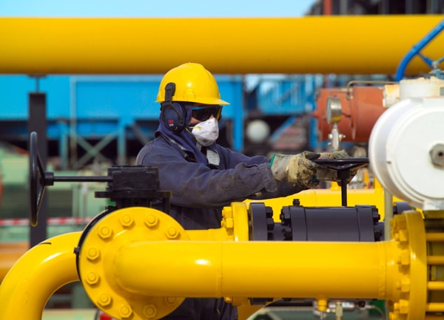 | 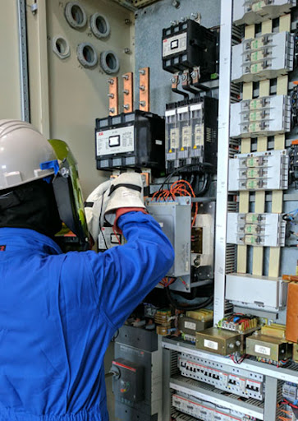

MANTENIMIENTO PREVENTIVO Y CORRECTIVO
MANTENIMIENTO PREVENTIVO
Teniendo en cuenta que el mantenimiento preventivo se cataloga como una revisión de los equipos y herramientas para su buen funcionamiento, se evita los fallos al sistema previniendo las incidencias antes de que ocurran. Ofrecemos servicios de mantenimeto para prolongrar la vida útil de sus equipos y herramientas afines a la ingeniería. | 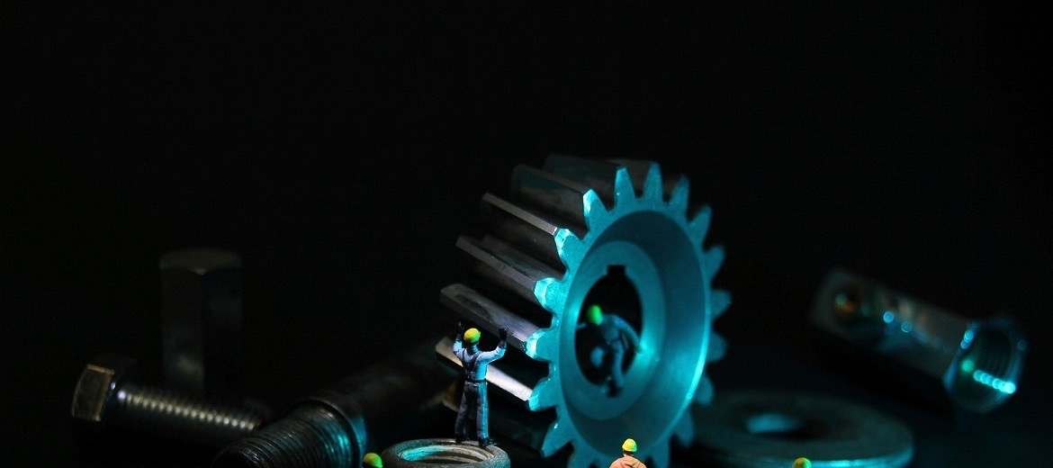
MANTENIMIENTO CORRECTIVO
Teniendo en cuenta que el mantenimiento correctivo es el proceso mediante el cual se realizan las correcciones de las averías o fallas, de un equipo o herramienta industrial, cuando éstas se presentan. De igual forma, trata de todas las actividades de mantenimiento orientadas hacia la restitución de las características de funcionamiento de un equipo o sistema después de ocurrida la falla. Ofrecemos servicios de calidad con la mayor efectividad en mantenimieto correctivo, con el fin de tener una puesta a punto y operacion continua de sus equipos y herramientas afines a la ingeneiría. | 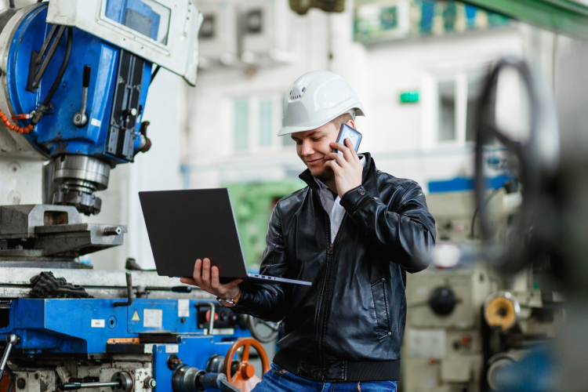 | 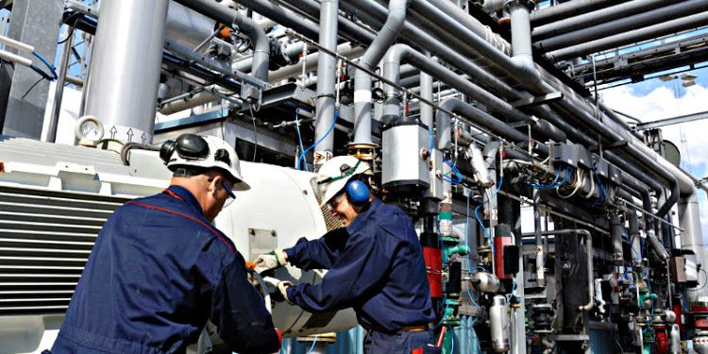

ASESORIA Y CONSULTORIA TECNICA
GESTION DE PROYECTOS
Ofrecemos servicios en desarrollo de proyectos, teniendo en cuenta las diferentes fases para gestionar un proyecto adecuadamente; puntulamente enfatizamos en el incio, la planeación, la ejecución, el control y el cierre, asi garantizamos el cumplimiento del proyecto con los tiempos de trabajo, el presupuesto establecido y la calidad exigida. |  | 
PLANEACION Y DISEÑO DE OBRAS CIVILES AFINES AL CAMPO ESTRUCTURAL E HIDRAULICO
Brindamos asesoria técnica en planeación, analisis y diseño de elementos estructurales e hidráulicos
MAQUINAS ELÉCTRICAS
Brindamos servicios de asesoría y consultoría técnica, mantenimiento preventivo y correctivo, así como suministro e instalción, en todos los elementos que componen los sitemas eléctricos y electrónicos que permiten el adecuado funcionamiento de un equipo o maquinaria industrial. | 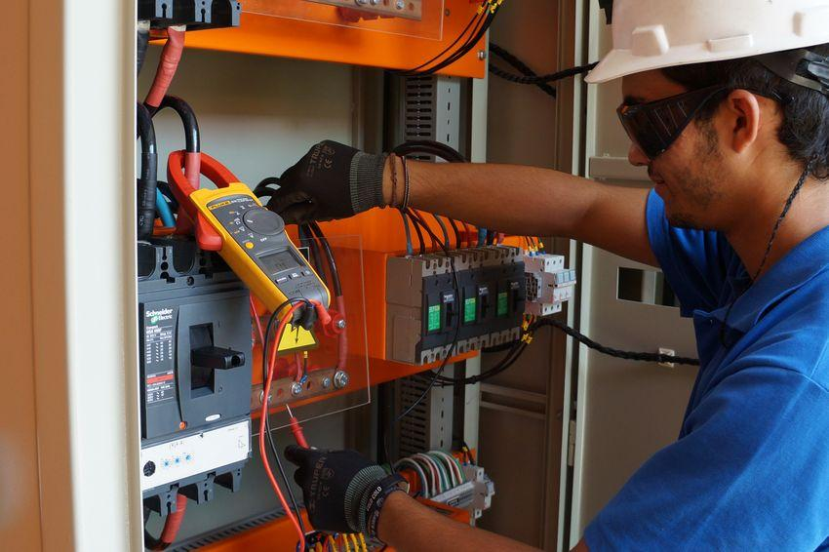

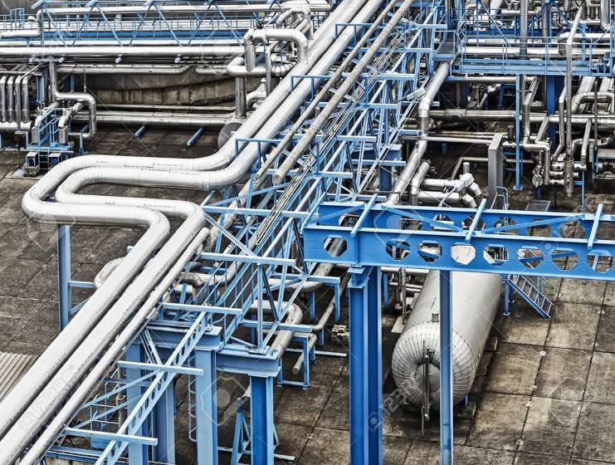
ESTRUCTURA METALMECANICA
Brindamos servicios de asesoría y consultoría técnica, mantenimiento preventivo y correctivo, así como suministro e instalción, en todos los elementos y materiales que componen las estructuras metalmecánicas industriales.


ASISTENCION 24 HORAS
Asistencia técnica presencial y virtual
Suministro e instalación de repuestos eléctricos, mecánicos e hidráulicos.

